Portada
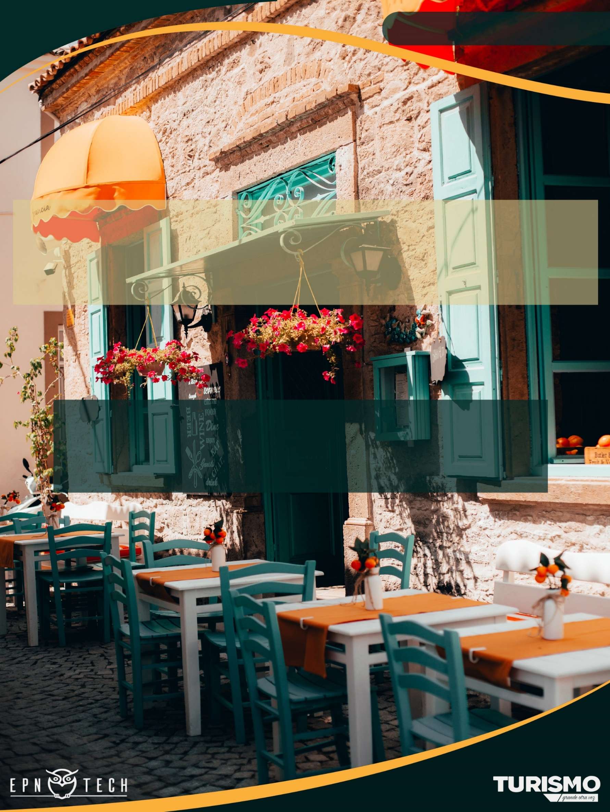

PRODUCTO 1
ENCUESTA DE OCUPACIÓN HOTELERA

Subproducto 1.2: Encuesta de ocupación hotelera
Subproducto 1.4: Anexo Estadístico de la EOH

Índice
CONTENIDO

ENCUESTA DE OCUPACIÓN
HOTELERA

01
 | 4x4 Matriz de la Hotelería

02
 | Empleo

03
 | Establecimientos

04
 | Estancia Media

05
 | Habitaciones Vendidas

06
 | Ingresos

07
 | Llegadas

08
 | Pernoctaciones

09
 | Tarifa de Habitación Ocupada

10
 | Tasa de Ocupación Hotelera

4x4 Matriz de la Hotelería

4x4 M A T R I Z D E L A H O T E L E R Í A
ÍNDICE

FECHA

Categoría | Tasa de Ocupación Hotelera | Estancia Media | Total Pernoctaciones | Tarifa de Habitación Ocupada
3 estrellas | 4.73% | 1.15 | 503 | 46.69
4 estrellas | 5.31% | 1.13 | 973 | 43.80
5 estrellas | 16.59% | 1.40 | 1,508 | 92.74
Total | 7.88% | 1.26 | 2,984 | 69.02

Empleo
E M P L E O
ÍNDICE
 | *

FECHA

Evolución de Empleo

TOTAL DE EMPLEOS


 | Total
l. Diciembre | 2017
a. Enero | 1736
b. Febrero | 273
c. Marzo | 295
d. Abril | 314
e. Mayo | 746
f. Junio | 346
g. Julio | 198
h. Agosto | 203
i. Septiembre | 251

F I L T R A R

25

Empleo por Categoría
Empleo por Tipo

 | Total
3 estrellas | 15
4 estrellas | 7
5 estrellas | 3

 | Total
Hacienda Turística | 1
Hostal | 4
Hostería | 21
Hotel | 225

Empleo por Sector

 | 3 estrellas | 4 estrellas | 5 estrellas
Eugenio Espejo | 4 | 3 | 1
La Delicia | 2
La Mariscal | 6 | 3 | 1
Manuela Sáenz | 2 | 1
Tumbaco | 1 |  | 1

Establecimientos
R E S P U E S T A S D E E S T A B L E C I M I E N T O S
ÍNDICE
 | *

FECHA

Evolución de Respuestas de Establecimiento
TOTAL DE RESPUESTAS DE ESTABLECIMIENTO
 | Total
l. Diciembre | 70
a. Enero | 48
b. Febrero | 20
c. Marzo | 23
d. Abril | 19
e. Mayo | 40
f. Junio | 19
g. Julio | 28
h. Agosto | 24
i. Septiembre | 25


F I L T R A R

25

Respuestas de Establecimiento por Categoría
Respuestas de Establecimientos por Tipo

 | Total
Hacienda Turística | 1
Hostal | 3
Hostería | 5
Hotel | 16
 | Total
3 estrellas | 15
4 estrellas | 7
5 estrellas | 3

Respuestas de Establecimientos por Sector

 | 3 estrellas | 4 estrellas | 5 estrellas
Eugenio Espejo | 4 | 3 | 1
La Delicia | 2
La Mariscal | 6 | 3 | 1
Manuela Sáenz | 2 | 1
Tumbaco | 1 |  | 1

Habitaciones Vendidas
H A B I T A C I O N E S V E N D I D A S
ÍNDICE
 | *

FECHA

Evolución de Habitaciones Vendidas
TOTAL DE HABITACIONES VENDIDAS

 | Total
l. Diciembre | 24270
a. Enero | 23603
b. Febrero | 6958
c. Marzo | 3812
d. Abril | 617
e. Mayo | 3675
f. Junio | 1547
g. Julio | 407
h. Agosto | 1680
i. Septiembre | 2544

F I L T R A R

17

Habitaciones Vendidas por Categoría
Habitaciones Vendidas por Tipo

 | Total
3 estrellas | 9
4 estrellas | 5
5 estrellas | 3
 | Total
Hostería | 53
Hotel | 2491

Habitaciones Vendidas por Sector

 | 3 estrellas | 4 estrellas | 5 estrellas
Eugenio Espejo | 3 | 2 | 1
La Delicia | 2
La Mariscal | 4 | 3 | 1
Tumbaco |  |  | 1

Estancia Media
E S T A N C I A M E D I A
ÍNDICE
 | *

FECHA

Evolución de la Estancia Media
TOTAL DE ESTANCIA MEDIA

 | Total
l. Diciembre 2019 | 1.48
a. Enero 2020 | 2.14
b. Febrero 2020 | 1.06
c. Marzo 2020 | 1.17
d. Abril 2020 | 1.30
e. Mayo 2020 | 3.18
f. Junio 2020 | 1.96
g. Julio 2020 | 1.26
h. Agosto 2020 | 1.08
i. Septiembre 2020 | 1.26


F I L T R A R

1.26

Estancia Media por Categoría
Estancia Media por Tipo

 | Total
3 estrellas | 1.15
4 estrellas | 1.13
5 estrellas | 1.40
 | Total
Hacienda Turística
Hostal
Hostería | 1.00
Hotel | 1.26

Estancia Media por Sector

 | 3 estrellas | 4 estrellas | 5 estrellas
Eugenio Espejo | 1.00 | 1.00 | 1.00
La Delicia | 1.00
La Mariscal | 1.21 | 1.18 | 5.92
Manuela Sáenz
Tumbaco |  |  | 1.00

Ingresos
I N G R E S O S
ÍNDICE
 | *

FECHA

Evolución de Ingresos (Miles)
TOTAL DE INGRESOS (MILES)

 | Total
l. Diciembre | $ 1,865
a. Enero | $ 2,275
b. Febrero | $ 592
c. Marzo | $ 327
d. Abril | $ 32
e. Mayo | $ 201
f. Junio | $ 86
g. Julio | $ 28
h. Agosto | $ 151
i. Septiembre | $ 176



F I L T R A R

$175.58

Ingresos por Categoría (Miles)
Ingresos por Tipo (Miles)

 | Total
3 estrellas | $ 17
4 estrellas | $ 39
5 estrellas | $ 120
 | Total
Hotel | 171.434753
Hostería | 4.15002
Hostal | 0
Hacienda Turística | 0

Ingresos por Sector (Miles)

 | 3 estrellas | 4 estrellas | 5 estrellas
Eugenio Espejo | $ 6 | $ 14 | $ 71
La Delicia | $ 0
La Mariscal | $ 11 | $ 25 | $ 47
Manuela Sáenz | $ - | $ -
Tumbaco | $ - |  | $ 2

Llegadas
L L E G A D A S
ÍNDICE

FECHA

 | TASA DE OCUPACIÓN HOTELERA

Evolución de Llegadas
TOTAL DE LLEGADAS

 | Total
l. Diciembre 2019 | 17938
a. Enero 2020 | 13010
b. Febrero 2020 | 7870
c. Marzo 2020 | 4655
d. Abril 2020 | 402
e. Mayo 2020 | 1758
f. Junio 2020 | 785
g. Julio 2020 | 438
h. Agosto 2020 | 1837
i. Septiembre 2020 | 2375


F I L T R A R

2,375

Llegadas por Tipo
Llegadas por Categoría

 | Total
3 estrellas | 438
4 estrellas | 862
5 estrellas | 1075
 | Total
Hacienda Turística | 0
Hostal | 0
Hostería | 57
Hotel | 2318

Llegadas por Sector

 | 3 estrellas | 4 estrellas | 5 estrellas
Eugenio Espejo | 122 | 233 | 967
La Delicia | 12
La Mariscal | 304 | 629 | 88
Manuela Sáenz | 0 | 0
Tumbaco | 0 |  | 20

Pernoctaciones
P E R N O C T A C I O N E S
ÍNDICE
 | *

FECHA

Evolución de las Pernoctaciones
TOTAL DE PERNOCTACIONES

 | Total
l. Diciembre | 26550
a. Enero | 27876
b. Febrero | 8331
c. Marzo | 5468
d. Abril | 524
e. Mayo | 5587
f. Junio | 1542
g. Julio | 550
h. Agosto | 1982
i. Septiembre | 2984


F I L T R A R

2,984

Pernoctaciones por Categoría
Pernoctaciones por Tipo

 | Total
3 estrellas | 503
4 estrellas | 973
5 estrellas | 1508
 | Total
Hacienda Turística | 0
Hostal | 0
Hostería | 57
Hotel | 2927

Pernoctaciones por Sector

 | 3 estrellas | 4 estrellas | 5 estrellas
Eugenio Espejo | 122 | 233 | 967
La Delicia | 12
La Mariscal | 369 | 740 | 521
Manuela Sáenz | 0 | 0
Tumbaco | 0 |  | 20

Tarifa de Habitación Ocupada
T A R I F A D E H A B I T A C I Ó N O C U P A D A
ÍNDICE
 | *

FECHA

Evolución de la Tarifa de Habitación Ocupada
TOTAL DE TARIFA DE HABITACIÓN OCUPADA

 | Total
l. Diciembre | $76.85
a. Enero | $96.38
b. Febrero | $85.05
c. Marzo | $85.86
d. Abril | $52.22
e. Mayo | $54.79
f. Junio | $55.76
g. Julio | $68.25
h. Agosto | $89.66
i. Septiembre | $69.02

F I L T R A R

$69.02

Tarifa de Habitación Ocupada por Tipo
Tarifa de Habitación Ocupada por Categoría

 | Total
Hostería | $78.30
Hotel | $68.82
 | Total
3 estrellas | $46.69
4 estrellas | $43.80
5 estrellas | $92.74

Tarifa de Habitación Ocupada por Sector

 | 3 estrellas | 4 estrellas | 5 estrellas
Eugenio Espejo | $52.49 | $59.25 | $95.20
La Delicia | $35.85
La Mariscal | $44.11 | $38.28 | $89.40
Tumbaco |  |  | $88.00

TOH
T A S A D E O C U P A C I Ó N H O T E L E R A
ÍNDICE
 | *

FECHA

Evolución de la Tasa de Ocupación Hotelera
TASA DE OCUPACUPACIÓN HOTELERA

 | Total
l. Diciembre | 35.67 %
a. Enero | 24.62 %
b. Febrero | 11.95 %
c. Marzo | 1.19 %
d. Abril | 0.26 %
e. Mayo | 9.89 %
f. Junio | 5.00 %
g. Julio | 1.69 %
h. Agosto | 7.31 %
i. Septiembre | 7.88 %



F I L T R A R

7.88%

Tasa de Ocupación Hotelera por Categoría
Tasa de Ocupación Hotelera por Tipo

 | Total
3 estrellas | 4.73 %
4 estrellas | 5.31 %
5 estrellas | 16.59 %
 | Total
Hostería | 3.46 %
Hotel | 8.65 %

Tasa de Ocupación Hotelera por Sector

 | 3 estrellas | 4 estrellas | 5 estrellas
Eugenio Espejo | 7.26 % | 3.68 % | 19.48 %
La Delicia | 1.57 %
La Mariscal | 5.44 % | 6.65 % | 14.01 %
Tumbaco |  |  | 9.52 %

